7下刈り確認（参考例）
【様式７】

下刈り必要性現地確認書

 | 施行箇所 |  | 久慈郡大子町大子１１１１ |  |  |  | C1+C2が8割未満のため、下刈りが必要
 | 植栽樹種 |  | スギ、ヒノキ |  |  |  | C1+C2が8割以上だが、以下の理由により下刈りが必要
 | 植栽密度 |  | 3,000本/ha
 | 下刈り回数 |  | 4 | 回目 | （実績：R4.R5,R6）
 | 現地確認日 |  | 2025-07-15
 | 植栽木樹高 |  | 1.0 | ｍ
 | 競争状態 |  | C1+C2が8割未満のため、下刈りが必要
 | 下刈り実施日 |  | 2025-07-21 |  | ～ | 2025-08-31

 | １．状況写真（施行箇所における競争雑草木の状態が確認できるもの）
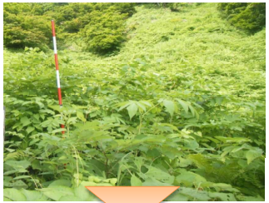
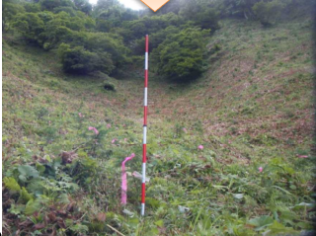

 |  | 実施前 |  |  |  | 実施後

 | ２．下刈りを必要をする理由

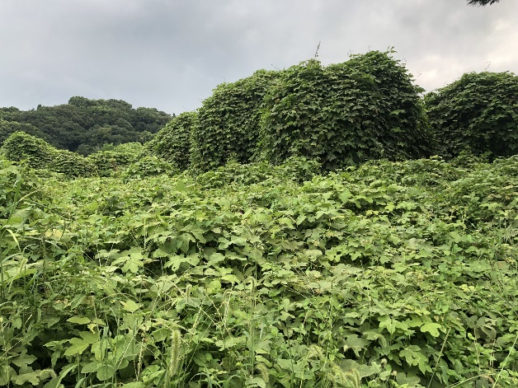

つる植生が旺盛に繁茂する施行箇所であるため、下刈りが必要
R6の雑草木高が1.2mであり、植栽木樹高1.0mを超える見通してあることから下刈りが必要

